상품제안서
이노그랩 파스텔 써클 스마트톡 | 상품코드: F18624

 |  |  |  |  |  |  | 02-412-0044 | www.easy1.co.kr
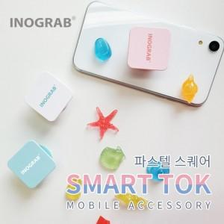

【상세/제작정보】

【인쇄/포장옵션】 | 풀칼라 / 포장지포장

【공급단가】 | 수량 | 300~ | 500~ | 1,000~ | 2,000~ | 3,000~
*VAT별도 | 단가 | 1,250원 | 1,230원 | 1,200원 | 1,170원 | 1,150원

【상품 URL】 | http://www.easy1.co.kr/src/goods_detail.php?gdno=18624

